1月号(2026)
☆ほっこりあかちゃん
来館デイ
☆ちっちゃい子くらぶ いちょうの日
☆支援ステーション事業
ベビーマッサージ

☆まちのきゅうしょくしつ お弁当作り
号

☆乳幼児広場
ぶんこボラさんと遊ぼう

2025.12.25 発行
☆えんぴつラボ

☆ほっこりあかちゃん
来館デイ
☆遊び交流会
☆地域の方による「パクパク人形作り」
日 |  | 月げつようび |  | 火かようび |  | 水すいようび |  | 木もくようび |  | 金きんようび |  | 土どようび

☆平和を考える日
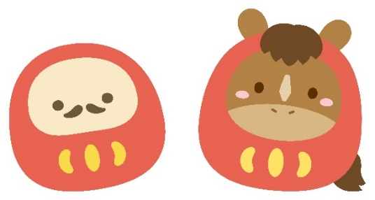
☆折り紙交流会
 |  |  |  |  |  |  |  |  | 1 |  | 2 |  | 3 | １週目

2025年12月28日（日）～2026年1月4日（日）まで年末年始のため休館しています。
☆ぶんこの日
・よみかたり
★ひこばえまつり
実行委員会
☆ぶんこの日
・よみかたり
☆ほっこりあかちゃん
来館デイ
少年補導共催
おもちつき
宇多野小学校
園庭開放
園庭開放
☆園庭開放
★ひこばえ座談会
園庭開放
☆園庭開放
 | 4 |  | 5 |  | 6 |  | 7 |  | 8 |  | 9 |  | 10 | 2週目
☆ちっちゃい子くらぶ いちょうの日
園庭開放
憲法記念日
☆ちっちゃい子くらぶ
わかばの日
★お菓子を作ろう
★ワンコイン食堂
12時～13時30分
園庭開放
振替休日
事務閉館日
☆卓球を楽しむ日
★楽しくグループピアノ
★文庫ボランティア
ミーティング
★リコーダーアンサンブル
★スマホさーくる
☆にじみ絵くらぶ
☆えんぴつカフェ
☆えんぴつカフェ
☆卓球を楽しむ日
★ひこばＹＥＬＬ会議
涼み会
マルシＹＥＬＬ

★パソコンさーくる
15時30分～
 | 11 |  | 12 |  | 13 |  | 14 |  | 15 |  | 16 |  | 17 | 3週目
☆ちっちゃい子くらぶ
わかばの日
★楽しくボイストレーニング
☆ちっちゃい子くらぶ
いちょうの日
★男の料理道場
★英語を話そう
★ひこばえ座談会
14時～15時
成人の日
☆草やきゅうくらぶ
★英語を話そう
☆サンサにこにこひろば
at右京地域体育館

☆ドッジだけちゃうねん
くらぶ
★楽しくグループピアノ
☆えんぴつカフェ
☆えんぴつカフェ
☆卓球を楽しむ日

 | 18 |  | 19 |  | 20 |  | 21 |  | 22 |  | 23 |  | 24 | 4週目
☆ちっちゃい子くらぶ
わかばの日
☆ほっこりあかちゃん
来館デイ
★絵手紙の会
☆ちっちゃい子くらぶ いちょうの日

★楽しくグループピアノ
☆卓球交流会
☆えんぴつカフェ
☆ぶんこの日
よみかたり
★楽しい万葉集
☆ドッチボール交流会
★ワンコイン食堂
☆えんぴつカフェ
☆卓球を楽しむ日
★リコーダーアンサンブル
変更あるかも

 | 25 |  | 26 |  | 27 |  | 28 |  | 29 |  | 30 |  | 31 | 5週目
☆ちっちゃい子くらぶ
わかばの日
☆ちっちゃい子くらぶ
いちょうの日
☆ほっこりあかちゃん
来館デイ
★歴史散歩
★楽しくボイストレーニング

★楽しくグループピアノ
☆えんぴつカフェ
★歌のサロン
13時30分頃～15時頃
★ワンコイン食堂
☆えんぴつカフェ
☆卓球を楽しむ日
☆あゆはも

ひこばえ公式LINEはじめました。
登録お願いします！
★楽しくグループピアノ
 |  |  |  |  |  |  |  |  |  |  |  |  |  | 6週目
振替休日
勤労感謝の日

振替休日
文化の日

取組の詳細は裏面をごらんください ☆…０才～１８才の取り組み ★…大人の取り組み

